1
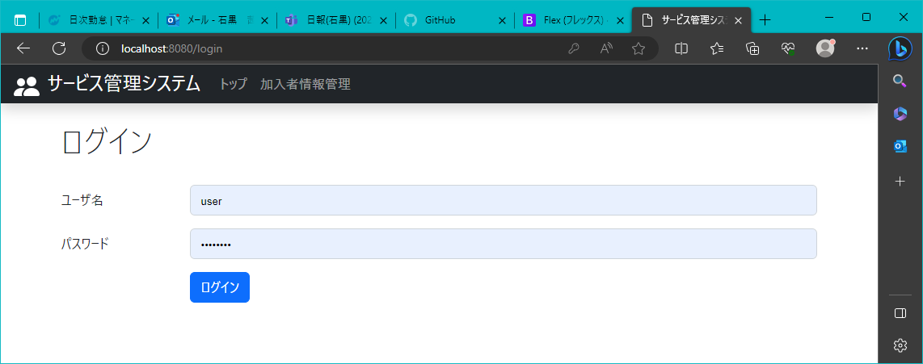
2023-08-02 | 作成日 | Ctrl+;

 | ログイン後のトップページ

2
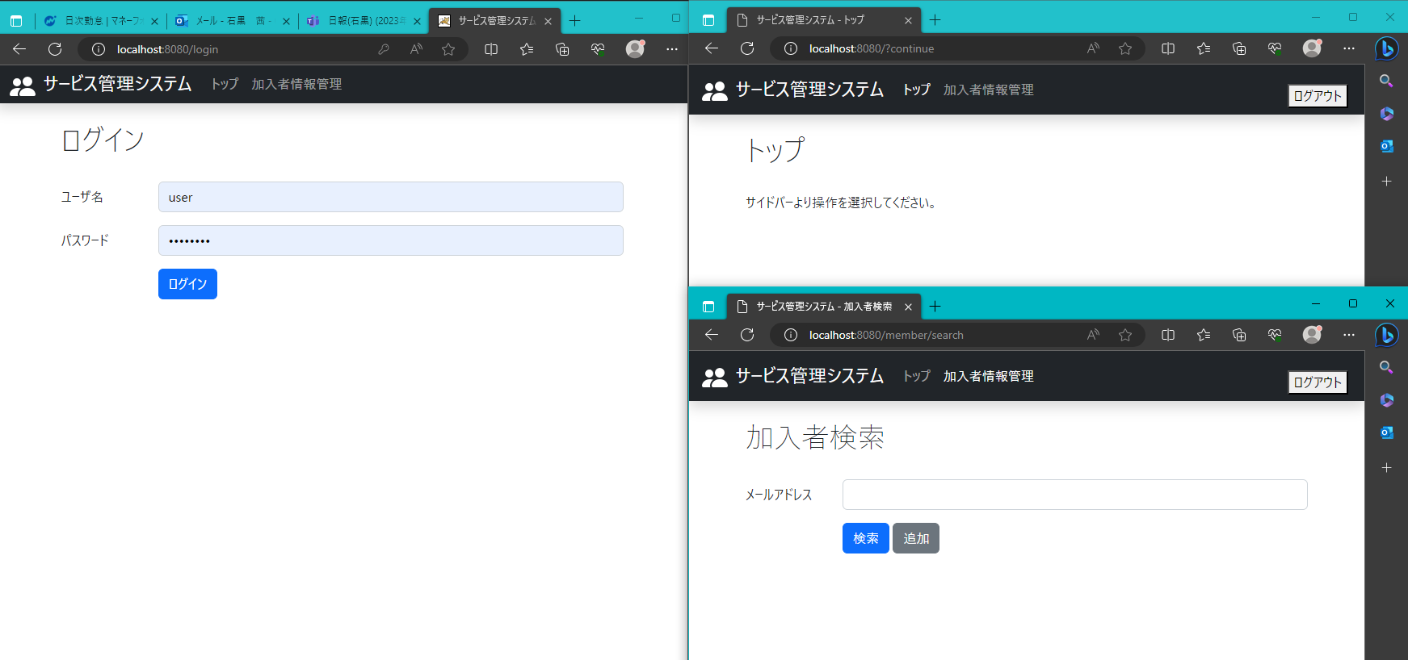
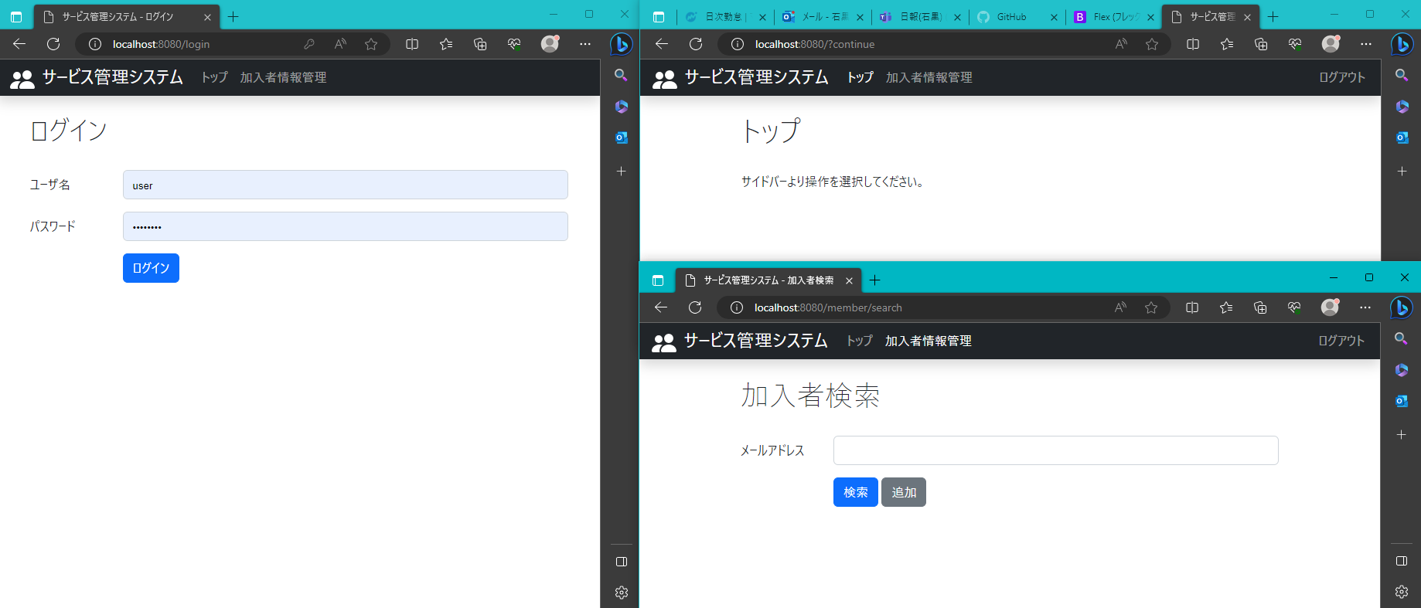
2023-08-02

 | ログインページとその他のページ

3
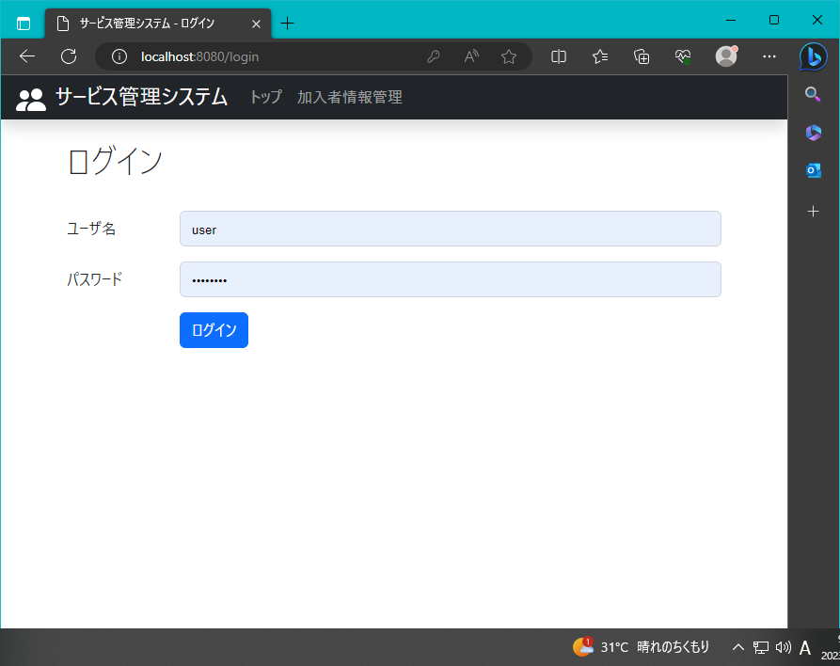
2023-08-02

 | ログアウト後のトップページ

4
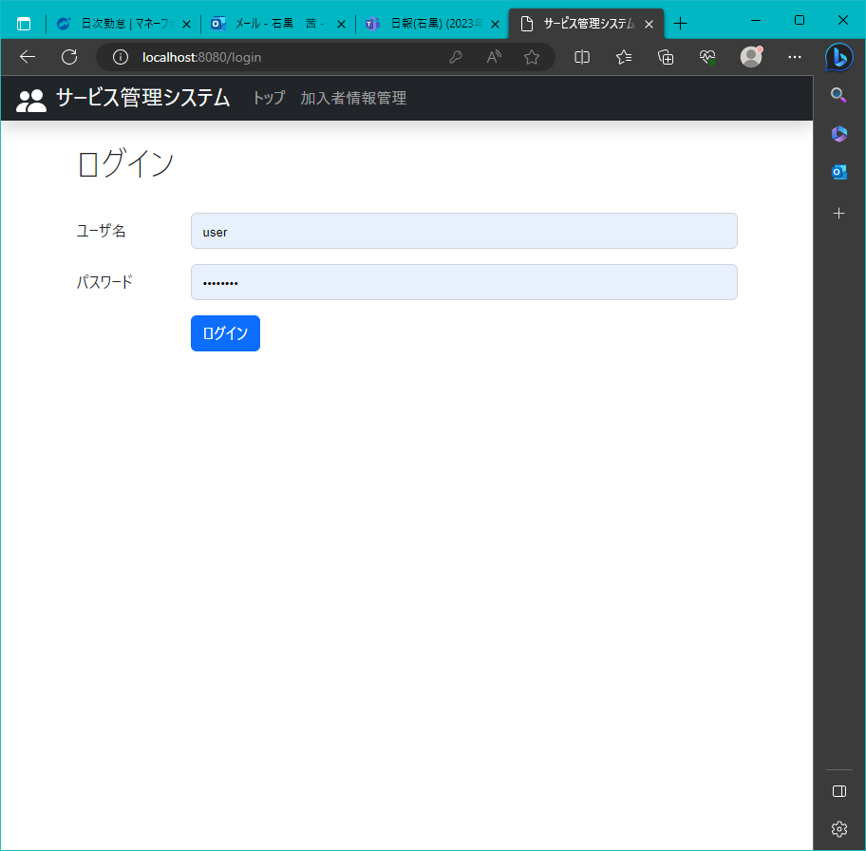
2023-08-02

 | ログアウトリングを押した後アドレスバーに直接ログインページのURLを入力時のトップページ

